Sheet1
阵营 | 名字 | 职业 | 种族 | 描述 | 攻击方式 | 参考图
联盟 |  | 战士 | 人族 | 右手持剑，左手持盾，身穿钢制盔甲，标准的战士装束 | 1.挥舞手中的剑砍向敌人 2.手中的盾牌可以格挡敌人的攻击 | 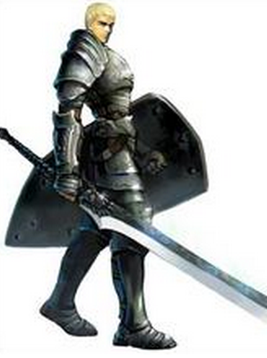
联盟 | 山丘之王 | 战士 | 矮人 | 身形肥矮，双手持斧，穿着重型的盔甲，顶在队伍的前面吸收伤害 | 1.使用手中的斧头攻击地面单位，因为身材矮小，无法攻击空中单位 | 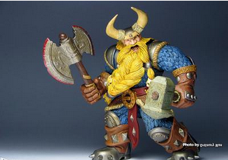
联盟 | 乌瑟尔 | 圣骑士 | 人族 | 身穿金色盔甲，一手持锤子，一手持圣经。给人一种神圣的感觉，能坦能奶 | 1.使用手中的锤敲击地面单位 2.给目标恢复血量时会掏出手中的圣经，然后出现金光 | 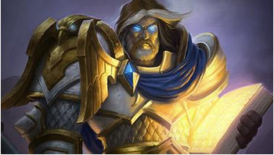
联盟 | 瓦利拉 | 刺客 | 人族 | 身穿轻甲，身材苗条的女角色。双手持刀，优秀的移动速度和攻击速度是其特长。 | 1.挥舞双刀攻击地面单位，、无法攻击空中单位。 | 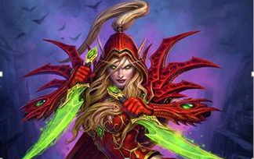
联盟 |  | 猎人 | 矮人 | 矮人火枪手
联盟 |  | 法师 | 人族 | 奥数大法师
联盟 | 血法师 | 法师 | 人族 | 身披火焰长袍的人类法师 | 1.手中释放火球远距离攻击敌人（地面和空中） 2.在一个范围内释放火焰，燃烧大地，对范围内的地面敌人造成伤害 | 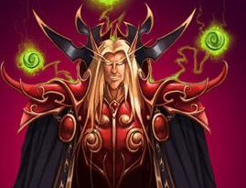
联盟 | 吉安娜 | 法师 | 人族 | 擅长使用冰的法师，所以角色的主色调应为蓝色。手持法杖，身披法袍 | 1.使用冷冻球攻击地面/空中单位 | 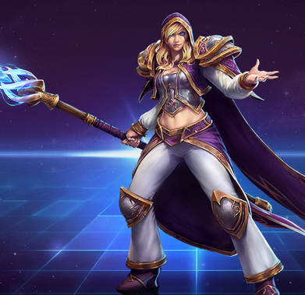
联盟 |  | 法师 | 侏儒 | 侏儒发明家,身材矮小，喜爱发明， | 1.抛出自己手中的扳手砸向敌人，能攻击空中和地面单位 2.进入战斗后，会召唤一个机械人辅助自己攻击，机械人有自身的血量，攻击方式，移动方式 3.释放技能时，会发射一枚火箭，对范围内的敌人（空中和地面）造成伤害 | 
联盟 |  | 治疗 | 人族 | 人类女牧师，喜爱和平，不擅长打架，身穿教会衣服，手持圣经 | 1.治疗血量最小的单位 2.群体治疗 | 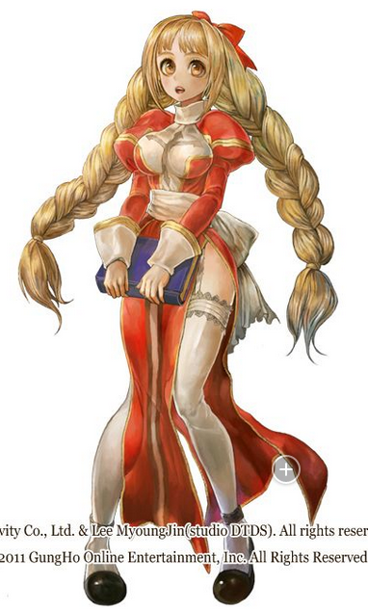
部落 | 牛头人 | 战士 | 牛头人 | 肉盾型战士，身穿重型盔甲，背着一根大木桩，导致移动速度和攻击速度缓慢。 |  | 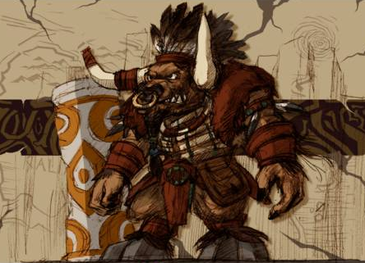
部落 |  | 猎人 | 巨魔 | 巨魔猎人
部落 | 剑圣 | 刺客 | 兽族 | 手持大刀的兽人战士，赤裸的上身表明只在乎攻击力，完全忽略防御的能力 | 1.挥舞手中的大刀，重击单体敌人，普通攻击的时候只能攻击地面单位 2.旋转挥舞大刀，产生旋风，对自身一定范围内的敌人（地面和空中）造成伤害 | 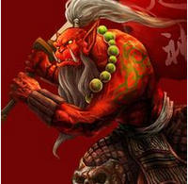
部落 | 加尔鲁什 | 战士 | 兽族 | 兽族战士，手持巨斧，身穿金属重甲，相貌凶残 | 1.使用巨斧攻击地面单位 2.咆哮，对降低自身范围的敌方单位的攻击力并对其造成一定的伤害 | 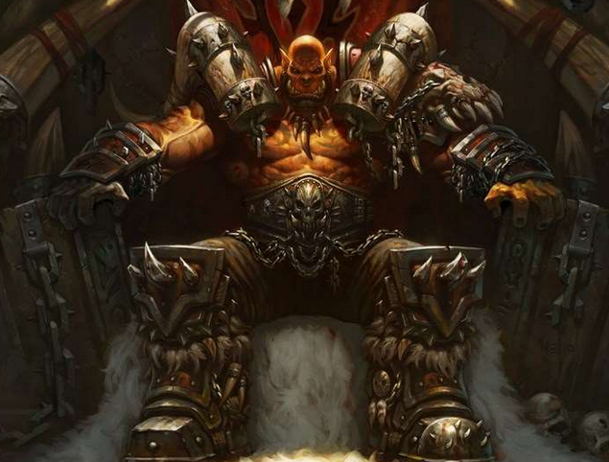
部落 |  | 萨满 | 兽族 | 元素萨满
部落 | 牛头酋长 | 萨满 | 牛头人 | 增强萨满，会使用增益类的技能强化队伍， |  | 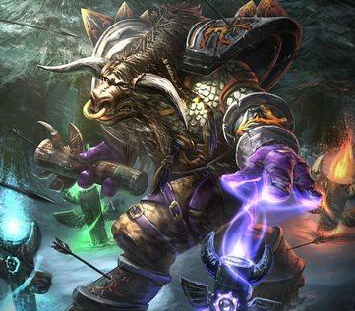
部落 |  | 法师 | 巨魔 | 火法师
部落 |  | 术士 | 巨魔 | 术士
部落 |  | 萨满 | 巨魔 | 恢复萨满
部落 | 德鲁伊 | 治疗 |  | 治疗 |  | 